상품제안서
[에스쿠다마]아리아 여행용캐리어 20인치, 24인치 | 상품코드: F14801

 |  |  |  |  |  |  | 02-412-0044 | www.easy1.co.kr
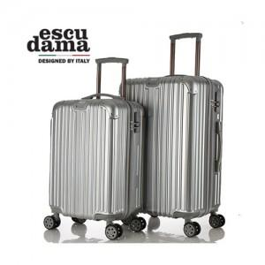

【상세/제작정보】 | 초경량 재질을 사용하여 편의성을 높였습니다

【인쇄/포장옵션】 | / 포장불가능

【공급단가】 | 수량 | 20~ | 50~ | 100~ | 500~ | 1,000~
*VAT별도 | 20인치 | 47,820원 | 46,110원 | 44,400원 | 42,700원 | 40,990원
 | 24인치 | 60,880원 | 58,710원 | 56,530원 | 54,360원 | 52,180원

【상품 URL】 | https://easy1.co.kr:443/src/goods_detail.php?gdno=14801

